1เกณฑ์การจัดสรร
1. ที่มา

2. เกณฑ์

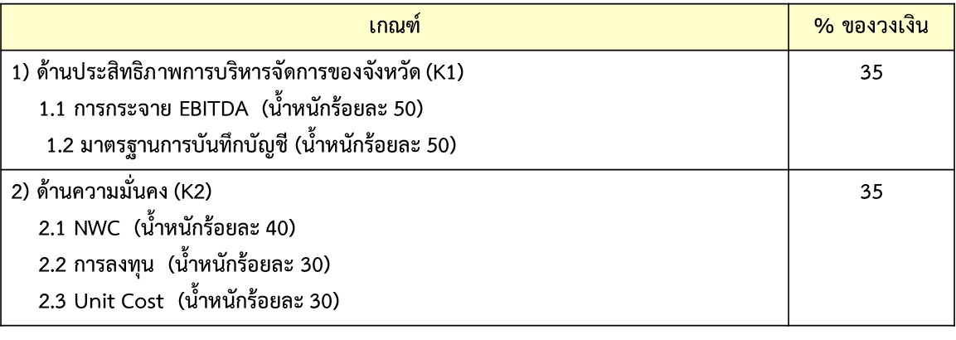

K3 PA Outcome
ตารางผลการดำเนินงาน Service Outcome ตามยุทธศาสตร์เขต 8 ปี 2564 ข้อมูล ณ 31 กค 64
ตัวชี้วัด | รายการ | ข้อมูล | นครพนม | บึงกาฬ | เลย | สกลนคร | หนองคาย | หนองบัวลำภู | อุดรธานี | ช่วงเกณฑ์คะแนน | แหล่งข้อมูล
Mental H | อัตราการฆ่าตัวตายสำเร็จ ไม่เกิน 8 ต่อแสน ปชก | ผลงาน | 0.84 | 0.71 | 2.05 | 0.26 | 1.37 | 0.39 | 0.26
 |  | คะแนน | 5 | 5 | 5 | 5 | 5 | 5 | 5

